Sheet1
< 최적화 실습 >
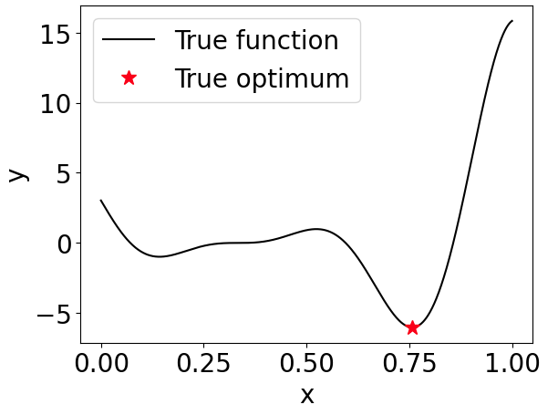
< 실습 목표 > |  |  |  |  |  | < 예제 문제 >
1D benchmark 문제를 통해 gradient-, metaheuristic-, surrogate-based optimization 알고리즘들의 성능 비교 |  |  |  |  |  | 설계 공간: 0 ~ 1
Cases 1~3은 초기 설계 변수값을 바꾸어가면서 gradient-based optimization (SLSQP 알고리즘)을 수행 |  |  |  |  |  | 최적화 목표: 목적함수인 obj = (6x-2)2sin(12x-4)의 최소값 찾기
Case 4는 metaheuristic-based optimization (differential evolution 알고리즘)을 수행 (초기 설계값 필요없음) |  |  |  |  |  | 실제 최적 설계 변수값: 0.75724875
Cases 5~7은 초기 데이터를 바꾸어가면서 Surrogate-based optimization을 수행 (최대 샘플 사용개수를 10개로 제한) |  |  |  |  |  | 실제 최적함수값: -6.02074006

< Cases 1~4의 실습 방법 > |  |  |  |  |  | < Cases 5~7의 실습 방법 >
1_2025_Winter_Class_Optimization_1D_example_IDOL파일 실행 |  |  |  |  |  | 2_2_2025_Winter_Class_Bayesian_optimization_1D_example_IDOL파일 실행
초기 설계 변수값은 initial_points 부분을 수정 -> 이때 초기 함수값은 obj(initial_points)을 의미 |  |  |  |  |  | 초기 데이터의 입력값은 실험계획법 부분을 수정 -> 초기 대리모델 생성을 위한 데이터 설정
알고리즘은 제공된 코드의 # 최적화 수행 부분을 수정 -> 해당 방법만 활성화 (ctrl+/ 를 누르면 주석이 실행 or 해제됨) |  |  |  |  |  | 알고리즘은 제공된 코드의 # Acquisition function 선택 부분을 수정 -> Criterion = "EI"로 통일
최적 설계 변수값은 result.x을 의미 -> 이때 최적 함수값은 result.fun을 의미 -> 알고리즘의 정확성 |  |  |  |  |  | 최적 설계 변수값은 x_min_so_far을 의미 -> 이때 최적 함수값은 y_min_so_far을 의미 -> 알고리즘의 정확성
함수 실행 횟수는 result.nfev을 의미 (함수 실행 횟수는 실험 or 해석을 수행한 횟수를 의미) -> 알고리즘의 효율성 |  |  |  |  |  | 함수 실행 횟수는 최대 데이터 사용개수와 동일하므로 10개 -> 알고리즘의 효율성

 | Gradient-based optimization |  |  | Metaheuristic-based optimization |  |  | Surrogate-based optimization
 | Case 1 | Case 2 | Case 3 | Case 4 |  |  | Case 5 | Case 6 | Case 7
초기 설계 변수값 | 0 | 0.3 | 0.9 | - |  | 초기 데이터의 입력값 | 0, 0.5, 0.69, 1.0 | 0.3, 0.6, 0.95 | 0.0, 0.2, 1.0
초기 함수값 | 3.02720998 | -0.01557673 | 5.71195034 | - |  | 초기 데이터의 출력값 | 3.03, 0.91, -4.2, 15.83 | -0.02, -0.15, 12.3 | 3.03, -0.64, 15.83
알고리즘 | SLSQP | SLSQP | SLSQP | Differential evolution |  | 알고리즘 | BO using EI | BO using EI | BO using EI
최적 설계 변수값 | 0.33436429 | 0.14258974 | 0.75724802 | 0.75724875 | 정확성 | 최적 설계 변수값 | 0.75726041 | 0.75952756 | 0.75977349
최적 함수값 | 4.73366191E-07 | -0.98632541 | -6.02074006 | -6.02074006 | 정확성 | 최적 함수값 | -6.0207399832 | -6.0179491702 | -6.0173119327
함수 실행 횟수 | 21 | 21 | 17 | 115 | 효율성 | 함수 실행 횟수 | 10 | 10 | 10

결과 분석
Cases 1~3은 초기값을 변경하며 수행한 gradient-based optimization 결과로, 최적값이 초기값에 크게 영향을 받음을 보여준다.
Case 4는 metaheuristic optimization을 사용하여 초기값이 필요하지 않으며, 실제 최적해를 비교적 잘 찾는 것을 확인할 수 있다.
여기서 함수 실행 횟수는 실험 또는 시뮬레이션 해석의 횟수를 의미하며, 알고리즘의 비용과 계산시간을 나타내므로 효율성을 평가하는 지표로 볼 수 있다.

따라서, gradient-based optimization을 사용하면 약 20번의 실험 또는 해석이 필요하므로 효율적이지만, 최적해의 성능이 초기값에 크게 영향을 받는다.
즉, 좋은 초기값 선정이 중요하며, 이를 위해 전문가의 통찰력이 요구될 수 있다.
반면, metaheuristic-based optimization은 최적값을 비교적 잘 찾았지만, 함수 실행 횟수가 115로 많아 실험 또는 해석이 많이 필요하므로 상대적으로 비효율적임을 알 수 있다.

즉, gradient-based optimization은 효율적이지만 정확성이 떨어질 수 있으며, metaheuristic optimization은 비교적 정확하지만 비효율적이라는 장단점이 있다.
이를 극복하기 위해, 전체 설계 영역에서 일부 샘플(실험 또는 시뮬레이션)을 활용해 대리 모델(예측 모델)을 생성한 뒤, 해당 모델에 metaheuristic optimization과 같은 방법을 적용하는 것이 효과적인 대안이 될 수 있다.
여기서 대리 모델은 수학적 모델로, 실험이나 시뮬레이션에 비해 함수 실행에 대한 계산 부담이 크지 않으므로, 함수 실행 횟수에 큰 영향을 미치지 않는다.
즉, 적절한 개수의 샘플을 활용하여 전체 설계 영역을 근사하는 대리 모델을 생성한 뒤, 이를 기반으로 최적화를 수행하는 대리 모델 기반 최적화 기법의 가능성을 검토할 필요가 있다.

Cases 5~7은 초기 데이터(실험 계획법)를 변경하며 수행한 surrogate-based optimization 결과로, 최적값이 비교적 일정하게 유지되며 정해와 비슷함을 확인할 수 있다.
특히, Bayesian optimization 과정에서 EI를 최대화하는 과정은 대리 모델을 이용하는 것이므로 계산 시간이 크게 소요되지 않으며, 이 계산 시간을 무시하면 실험 또는 시뮬레이션 해석의 횟수는 약 10번 정도로 효율적이다.
하지만, 설계 변수의 개수, 특징, 사용 가능한 샘플의 개수 등 상황에 따라 대리 모델 생성이 불리할 수도 있다는 점을 유의할 필요가 있다.
따라서, 해결하고자 하는 문제의 상황에 적합한 방법론 선택이 필수적이다.

